입찰완료 (비선정)
[협력사] 입찰완료 (비선정) (IT_BID_03_09)

작성자 | 작성일 | 수행자 | 수행일
서동욱 | 2025.05.07 | 송주은 | 2025.05.12

테스트 대상 상세 (시나리오별 세부단계)
(협력사 계정 사용) 전자입찰 > 입찰완료 > 입찰완료 상세 page > 입찰결과 영역 에서 비선정에 대한 안내 문구 확인
테스트 시나리오 목적 :
낙찰처리된 입찰의 비선정 견적을 확인한다.
가정 및 필요사항 :

시나리오 항목 CODE | 시나리오 화면경로 및 페이지 | 테스트 항목 | 테스트 사전 정보 및 입력 | 테스트 케이스 기대결과 | 실제결과 | 구분 또는 실패 여부 | 처리자 | 처리내용
IT_BID_03_09_01 | 전자입찰 : 입찰완료 > 입찰완료 상세 | 비선정 견적 정보 확인 |  | • 입찰완료 상세 > 견적 정보 목록 확인 (입찰에 선정되지 못했습니다.) | 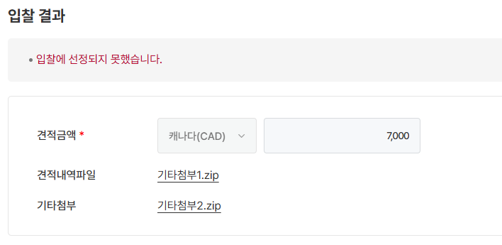 • OK |  | 서동욱 | 확인완료

